■ 표지
현 장 설 명 서

■ 공사명 : 0000 현장 (도급계약서 내 공사명 기입) |  | 현장 작성란 | 행높이(타이틀 간 간격) : 10

■ 공종명 : 유리공사

- 목 차 - |  |  | 열너비 : 9
 |  |  | 행높이 : 28
 | Ⅰ. 공사개요 |  | 문자크기 : 타이틀 36, 이외 14
 |  |  | 글꼴 : 굴림

 | Ⅱ. 입찰 및 하도급 일반조건
 | 1. 입찰 일반사항
 | 2. 하도급 일반조건
 | 3. 견적시 유의사항

 | Ⅲ. 공종별 공사범위 및 견적조건
 | 1. 공사 범위
 | 2. 견적 조건

 | Ⅳ. 관련양식
 | 1. 현장설명 참가 확인서
 | 2. 윤리경영 실천 서약서
 | 3. 입찰시간 연장 동의서

▪ 최종 개정일자 : 2025년 11월 (Rev 3)

Ⅲ (유리공사)공종별 공사범위 및 견적조건

Ⅲ. 공종별 공사범위 및 견적조건
 | 1. 공사 범위
 |  | 1) 지급자재 : 용전, 용수
 |  | 1) 지입자재 : 지급자재를 제외한 모든 주/부자재 일체
 |  | 2) 도서(실시, 특화) 및 시방, 내역에 명기된 부위 일체 및 기타 현장 지정 도장공사
 |  | 3) 각종 자재 하차시 운반 및 관리
 |  | 4) 잉여자재 뒷정리 및 귀책사유 폐기물 반출(해당시 폐기물처리 신고 및 비용 포함)
 |  | 5) 유리설치 후 파손방지 식별 표시 부착 및 제거
 |  | 6) 강화유리도어 제작 및 설치 (인테리어 및 특화도면 규격품, 손끼임방지대 등 포함)
 |  | 7) 결로 예방 안내 스티커 부착
 |  | 8) 샘플세대(세대수 "갑" 담당자 확인) 시공
 | 2. 견적조건 및 유의사항
 |  | 1) 일반사항
 |  | (1) 자재 및 인원의 수급 현황을 사전 확인하여 당 현장 공정에 차질이 없도록 하여야 한다.
 |  | (2) 용전, 용수 이외 공사에 필요한 모든 자재 및 공구, 장비비, 인건비를 포함하여야 한다.
 |  | (3) 사업승인조건으로 관내지역 건설업체 우선선정, 관내지역 자재 및 인력 우선 사용조건이
 |  | (3) 있는 바, "을"은 상기 사항을 고려하여 관내 장비, 자재, 인력을 채용할 것을 권장한다.
 |  | (4) 현장식당 식대 등 체불금액은 매월 정산할 것을 권장하며, 2개월이상 체납시 경고문을
 |  | (4) 발급하여 누적시 추후 입찰참여제한 등의 조치를 취한다.
 |  | (5) 현장책임자는 현장사무실과 상시 연락 가능한 무전기 1대를 기본 비치하여야 한다.
 |  | (6) 공사착수 10일 전까지 착공계, 현장대리인계, 인원 및 자재투입계획서, 자재투입계획서
 |  | (6) 등을 포함한 종합시공계획서를 "갑"에게 제출하여 승인을 득하여야 한다.
 |  | (7) 자재 관련 사항
 |  | - 모든 사용자재는 KS제품 사용 원칙으로 한다.
 |  | - 국가공인기관에서 작성한 시험성적서, 자재공급원 승인요청서 제출·승인 받아야 한다.
 |  | - "갑"이 정하는 기준의 관리시험 계획에 의거 외부시험 의뢰가 필요한 자재에 대하여는
 |  | - 임의 선정하여 의뢰시험을 실시하고 관련 비용은 "갑"이 부담한다.
 |  | - 승인받은 자재의 현장 반입시 자재검측요청서를 작성하여 "갑"에게 제출하여야 한다.
 |  | - 시공 전, 완료 후 친환경인증 및 건강친화형주택건설기준과 관련하여 인증서,
 |  | - 시험성적서, 납품확인서, 거래명세표 및 세금계산서 사본을 즉시 제출하여야 한다.
 |  | - 모든 자재는 각 규격별 샘플을 사전에 제출하여 승인을 득하고, 현장 반입시 "갑"의
 |  | - 검수를 거쳐 품목별로 지정된 장소에 보관하여야 한다.
 |  | - 자재의 하차, 소운반 및 관리 미흡에 따른 손망실 책임은 "을"에서 부담하여야 한다.
 |  | - 남은 자재에 대해서는 반드시 다음층으로 운반하여 처리할 수 있도록 하고, 야적했던
 |  | - 부위는 청소를 깨끗이 실시하여 후속공정에 지장을 주지않도록 한다.
 |  | - 자재 운반 및 보관시 이동통로를 확보하여 통행에 지장이 없도록 하여야 한다.
 |  | - 자재 운반시 소음 및 비산 먼지가 발생되지 않도록 관리하여야 한다.
 |  | (8) 설계도서 및 작업지시에 반하여 임의로 시공한 부분에 대해서는 작업지시서에 의거
 |  | (8) 즉시 재시공하여야 하며, 정산시 반영되지 않는다.
 |  | (9) 작업 종료 30분 전에는 현장정리정돈을 철저히 하여야 한다.
 |  | (10) 작업 부산물폐기물은 "을"이 책임지고 처리하고 발생된 비용은 "갑"이 부담한다.
 |  | (10) 공종 간 작업중 불분명하게 발생되는 폐기물도 비용 분담하여 처리하여야 한다.
 |  | - 작업중 발생되는 폐기물은 즉시 처리 및 청소
 |  | - 포장지, 목재류, 타카류 등 지입자재 사용 후 발생한 부산물 포함
 |  | (11) 청소 및 보양에 필요한 모든 잡자재는 "을"이 부담하여야 한다.
 |  | - 마대, 빗자루, 쓰레받이, 삽, 천막(동절기보양천막포함), 비닐, 보온덮개, 부직포 등
 |  | (12) 작업발판용 BT비계 등 작업발판용 자재는 "을"에서 수급 및 설치하여야 한다.
 |  | (11) 또한, 안전상 강관비계조립으로 작업발판이 필요할 경우 "갑"과 상의하여 시행한다.
 |  | - BT비계 사용시 4면에 난간대를 설치한 후 작업한다.(수직사다리 포함)
 |  | - BT 2단 이상 사용시 아웃트리거 및 가새를 설치 후 작업한다.
 |  | (13) 내역서, 계약서, 특기시방에 명기된 작업일체를 포함하며, 내역 및 특약사항과
 |  | (12) 상이하게 시공한 경우, "을"이 책임 지고 재시공하여야 한다.
 |  | (14) 철저한 안전관리로 사고 발생 사전에 방지하여야 한다.
 |  | (15) 타사 및 타건설사 부도 및 이상징후 발생시 즉시 통보하여야 한다.
 |  | (16) "을"의 대표이사는 3개월마다 월간공정회의를 필히 참석하여 현황 및 문제점을 공유한다.
 |  | (17) 매월 근로자 노임수령 확인서 제출하고, 확인 후 기성작업 진행을 할 수 있도록 한다.
 |  | (18) "을"은 공사완료 후 최종 기성청구 전 실시공 수량을 기준으로 정산함을 원칙으로하며,
 |  | (18) 세부 정산 기준은 "갑"의 기준에 따른다. 이에 대하여 "을"은 이의가 있는 경우
 |  | (18) 수량산출서 등 "갑"이 요청하는 자료를 제출하여 "갑"의 검토를 받도록 한다.
 |  | (18) 비교 제품이 없을 경우에는 계약년도 "갑"의 타 현장 단가를 적용하여야 한다.
 |  | (19) 현장 내 사용되는 각종 기기 및 전선은 "갑"의 승인을 득한 기기 및 전선을 사용하며
 |  | (18) 보안경, 석면포, 보호커버, 소화기 등을 비치하여 작업시 사용하여야 한다.
 |  | (20) 자재비를 구분하지 않는 내역은 자재비를 포함 한다. 모든 품목은 순수 시공물량으로
 |  | (19) 자재물량을 산정하였으므로, 자재비는 할증포함하여 견적시 반영하여야 한다.
 |  | (21) 지하 PIT 작업시 전동식 리프트카를 사용하여 공사를 진행하여야 한다.
 |  | (22) 현장 자재 야적공간이 협소하여, 자재 반입 전 필히 "갑"과 협의하여 자재 야적공간
 |  | (22) 확보 후 자재 반입하여야 하며, 자재 반입 후 현장 여건에 따라 현장 내 소운반을
 |  | (22) 실시하여야 한다.
 |  | (23) 우천시 자재 야적구간의 침수방지 양수작업을 실시하고, 양수기를 배치 시킨다.
 |  | (24) 자재는 포장 단위별로 제조업자 명칭, 상품명 및 규격 등이 부착된 포장상태로 현장에
 |  | (24) 반입되어야 하며, 습기가 없는 장소에 안전하게 보관하여야 한다. 또한, 시공시점까지
 |  | (24) 포장을 제거하지 않아야 하며, 유리를 취급할 때 유리의 모서리나 귀퉁이가 땅에 닿거나
 |  | (24) 유리에 무리한힘을 가하는 일이 없도록하여야 한다.
 |  | (25) 세대에 자재 소운반시 아래 유의사항을 준수하여야 한다.
 |  | - "갑"이 지정한 위치에 적재
 |  | - 통행에 지장이 없도록 정리정돈 철저히 (이동통로 확보)
 |  | (26) 모든 장비 투입시 작업계획서, 장비임대차 계약서(고소작업대 포함), 차량등록증,
 |  | (21) 보험영수증, 기사면허증 사본을 제출하고 "갑"의 승인을 득하여야 한다.
 |  | - 타이어식: 대인,대물,자손,자차 비타이어식: 영업배상 책임 보험증권
 |  | (27) 장비 사용시 별도의 신호수를 지정하여 작업하여야 하며, 장비기사는 동일 작업수행
 |  | (22) 능력을 3년 이상의 자격을 갖춘 기사를 지정 후 "갑"의 승인을 득하여야 한다.
 |  | (28) 현장과 인접한 주거지, 학교단지 등 민원발생예상지를 대상으로 교통, 소음, 분진
 |  | (26) 민원방지 공사계획 수립 및 이행을 포함하여 견적하여야 한다.
 |  | (29) 건설용리프트는 코어별 설치되어 운행됨을 감안하여 견적하여야 하며, 자세한 설치부는
 |  | (30) "갑"과 사전에 확인하여야 한다.
 |  | 2) 공사일반사항
 |  | (1) 자재 할증 및 LOSS, 공과잡비는 단가에 포함하여 견적하여야 한다.
 |  | (2) 내역 유리수량은 창짝 내경에서 상하좌우 +10MM 기준임을 인지하여야 한다.
 |  | (3) 각 동별, 층별 유리적용 기준(별첨자료)을 숙지한 후 견적하여야 하고, 기준에 의거하여
 |  | (3) 견적, 시공하여야 한다.
 |  | - 기준과 상이하게 임의 시공할 경우 "을"이 책임지고 전면 재시공하여야 한다.
 |  | (4) 실시공물량에 변경이 있을시 계약단가로 변경계약을 시행하여야 한다.
 |  | (5) 입주시까지 시공된 유리의 보존 및 파손방지는 "을"이 관리하여야 하며, 관리미흡에 따른
 |  | (5) 하자발생은 즉시 조치하여야 한다.
 |  | - A4용지 크기의 파손주의 식별표시 부착, 파손 잔여물은 "을"이 청소 후 반출
 |  | (6) 유리 반입과 동시에 운반함을 원칙으로 하나, 현장 여건상 적재할 경우 용접 불똥 및
 |  | (5) 파손 등으로부터 안전하게 보양하여야 한다.
 |  | (7) 유리설치 전 창호 프레임 내부 청소를 반드시 실시하여야 한다.
 |  | (8) 프레임의 유리홈과 유리표면은 기름, 먼지 등의 유해 물질이 없어야 하며, 유해물질로
 |  | (8) 오염된 부분은 솔벤트 등으로 깨끗이 청소한 후 다시 물로 닦아내고 습기 등이 없도록
 |  | (8) 완전히 건조시켜야 한다.
 |  | (9) 유리공사 시작 전 현장 실측을 실시하고 "갑"의 승인을 득한 후 생산에 들어가야 한다.
 |  | (10) 현장에 반입된 유리의 결함 상태를 "갑"이 검사하여 불량한 것은 즉시 반출하여야 한다.
 |  | (11) 유리 납품시 해당 자재에 대한 제품규격 및 KS인증을 날인하여 각각 유리자재 모서리에
 |  | (11) 인쇄하여 납품하여야 한다.



 |  |  |  |  | [예시]
 |  | (12) 유리재질(로이, 강화 등) 및 아르곤 가스 충진율, 두께등을 판단할 수 있는 전자계측기를
 |  | (12) 공사기간 중 반입하여 샘플링 검수에 협조하여야 한다.
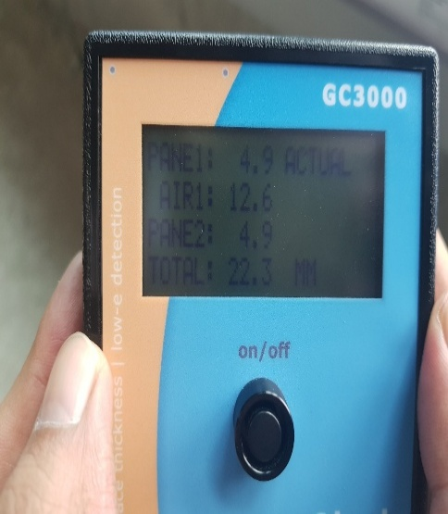
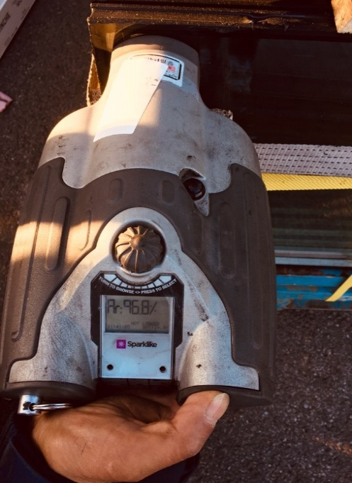
 |  | -35

 |  |  | [로이유리측정기] |  |  | [아르곤가스 충진 측정기]
 |  | (13) 유리자재 운반, 시공 간 타공정에 재시공이 발생할 경우 즉시 "갑"에게 보고하여 조치
 |  | (12) 될 수 있도록 하여야 한다.
 |  | (14) "갑"이 지정하는 타입, 실별 1개소씩 견본 시공하여 "갑"의 승인을 득한 후 본공사를
 |  | (11) 진행하여야 한다. (오시공, 하자 관련 방지 사전 검토)
 |  | (15) 유리규격은 창짝의 물림깊이가 충분하도록 제단하여 시공하여야 한다.
 |  | - 물림치수는 최소10MM 이상, 복층유리의 경우 최소 15MM이상
 |  | (16) 유리강화도어는 손보호대(모든 수직면)를 시공하여야 한다.
 |  | - 손잡이 형태는 "갑"에게 사전 승인 득 필요, 포함 견적
 |  | - 부속동 강화도어는 틀없는 방식(가네모네 힌지)적용여부를 확인(창호도)후 견적
 |  | - 잠금장치 포함 견적
 |  | (17) 강화유리 시공부위의 고정 및 유리주위에서 누수가 되지 않도록 밀실하게 시공하여야
 |  | (14) 하며, 강화도어 플로우힌지 자재반입 및 선시공을 포함 견적하여야 한다.
 |  | - 플로우힌지 바닥마감전 힌지 선 설치 관련 "갑"과 협의 필요
 |  | (18) 복층유리 봉합 SEAL은 유리 모서리면 보다 튀어나오지 않도록 하여야 한다.
 |  | (19) 복층유리는 KS L 2003에 의한 KS표시품으로 하며, 보통판유리는 KS L 2001,
 |  | (16) 무늬(에칭)유리는 KS L 2005, 강화유리는 KS L 2002 규정에 합격한 품질이어야 한다.
 |  | (20) 유리코킹 시공시 양생관리 미흡에 따른 하자발생을 방지하여야 하며, 하자 발생시 즉시
 |  | (17) "을"이 조치 후, "갑"의 승인을 득하여야 한다.
 |  | (21) SETTING BLOCK은 X/4지점에 정확히 설치하여야 한다.
 |  | - 코킹 시공 후 SETTING BLOCK에 의한 변색 방지를 위한 자재를 선정해야 하며, 변색시
 |  | - 재시공을 포함 견적하여야 한다.
 |  | (22) 유리코킹의 종류는 실리콘 실란트(옥심경화형)이며, 제품은 코레실 SL907 (제조사:KCC)
 |  | (19) 이상의 자재를 사용하여야 하고, 사전에 "갑"의 승인을 득하여야 한다.
 |  | (23) 코킹 시공 전 시공부위의 먼지, 기름, 수분, 연마 잔여물 등을 완전히 제거하며, 오염된
 |  | (20) 부분은 크리너를 사용하여 닦아야 한다. 또한, 창짝에 훼손된 코킹자재는 사면 전체
 |  | (20) 재시공을 원칙으로 하며 이색이 발생하지 않도록 한다.
 |  | (24) 코킹 시공 시 조인트 부분에 깊숙히 노즐을 삽입한 후, 충분히 실란트를 넣으면서 균일
 |  | (21) 하고 일정한 속도를 유지하여 시공토록 한다.
 |  | - 기포가 들어가지 않도록 하며, 불균형한 시공부위는 기포 생성에 유의하여야 한다.
 |  | (25) 코킹 시공 후 경화되기 전까지(최소 72시간 경과) 접촉하지 않도록 "을"이 책임지고
 |  | (22) 관리하여야 하며, 관리 미흡으로 인한 코킹 결손부위는 재시공하여야 한다.
 |  | (26) 유리코킹 시공 전 창짝의 수직.수평을 확인 후 정확히 시공 하여야 하며, 뒤틀림이나
 |  | (23) 프레임 변경이 발생하지 않도록 하여야 한다.
 |  | (27) E/V 기계실 창호유리 시공 시 실시도서 내 규격을 "갑"과 필히 확인 후 시공하여야 한다.
 |  | (28) 아파트 및 부속동에 설치되는 로이유리 내 공기층의 아르곤가스 충진여부는 창호일람표
 |  | (28) 및 에너지절약계획서를 기준으로 한다.
 |  | (29) 로이유리 코팅 위치는 아래 그림 참조하여 시공하여야 한다.
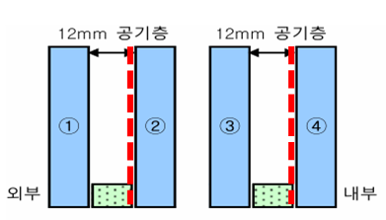

 |  |  |  | 로이 유리 코팅면 기준(빨간 점선 위치)
 |  | (30) 이중창의 경우 현장 여건상 내창과 외창의 설치 시점이 달라질 수 있으며, 세부사항을
 |  | (30) "갑"과 확인 후 반영 견적하여야 한다.
 |  | (31) 로이복층유리는 형별성능을 사전에 확인하여 별도명기가 없을시 소프트 코팅으로
 |  | (31) 적용 견적하여야 한다.
 |  | (32) 동절기 전체 시공이 어려울 경우, 내창과 외창을 구분 시공할 수 있음을 인지하여야 하고
 |  | (33) 분리시공 수량 및 시기는 "갑"과 협의 후 반영하여 견적하여야 한다.
 |  | (33) 당 현장의 잔여 공사기간 및 주요공종 진행현황을 "갑"과 사전에 협의하여 분할 반입
 |  | (34) 수량, 시기를 검토 후 반영 견적하여야 한다.
 |  | (34) 아르곤 주입관련 하자(기준 미달) 및 입주 후 민원 발생시 "을"이 즉시 보수하여야 한며,
 |  | (35) 처리결과를 "갑"에게 보고하여야 한다.
 |  | (35) 양면 반강화로 시공되는 부위는 열파손이 발생에 대한 사전 예방 조치계획을 수립하여
 |  | (36) "갑"에게 사전 승인을 득하고 시공하여야 한다.
 |  | (36) 방재실, 방화구획의 유리는 방화유리 및 망입유리로 시공하여야 하며, 방화구조에
 |  | (37) 시험성적서를 사전에 "갑"에게 제출 하여야 한다.
 |  | - "갑"과 실시도서 내 유리규격 사전 확인 필요
 |  | (37) 복층유리는 4면 모서리가 바닥 등에 닿지 않도록 하고, 외부압력을 줄일 수 있는 합성
 |  | (38) 고무로 만든 쿠션재를 사용하며, 20매 이상 겹쳐서 적재하지 않도록 하여야 한다.
 |  | (38) 자재인양 시 낙하물방지망 등 안전시설물의 설치, 해체 및 재설치 비용은 포함 견적
 |  | (39) 하여야 하고, 설치 시설물은 "갑"의 안전관리자 승인을 득하여야 한다.
 |  | (39) 분할 반입, 시공량은 "갑"과 사전에 충분히 협의하여야 하며, 이를 반영 견적하여야 한다.
 |  | (40) 세대 내 유리 운반시 고임대는 별도(현장 내 타공종 자재 사용금지단열재 사용금지)로
 |  | (41) 준비하여 사용하며, 시공 완료 후 즉각 정리를 실시하여야 한다.
 |  | (41) 유리코킹 시공 전 모든 이물질(보양지 등)을 제거 후 시공하여야 한다. 단순 이물질이
 |  | (41) 아닌 추가 조치가 필요한 경우 "갑"에게 즉시 보고하여 조치될 수 있도록 하여야 한다.
 |  | (42) 부속시설 내 자재 운반 관련 건설용리프트 사용 가능 여부를 사전에 "갑"과 확인 후
 |  | (42) 장비투입 필요시 반영 견적하여야 한다.
 |  | (43) AD창호에 포함된 도어는 틀없는 방식(가네모네, 힌지) 또는 상하부틀, 전체틀을 적용
 |  | (43) 예정이므로 강화유리, 로이복층유리(실시도서 기준) 창호 나누기도 및 도어개수,
 |  | (43) 도어규격, 손잡이 형태, 규격 등 실시도서를 명확히 인지하고 견적하여야 한다.
 |  | (44) 결로 예방 안내 스티커는 예시를 참고하여 샘플 제작 후 "갑"의 승인을 득하여야 한다.
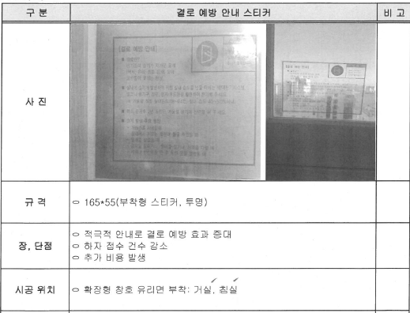

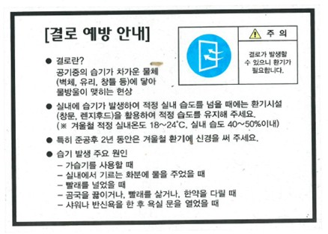

 |  | (45) 자재반입전, 유리는 각 용도별(공동주택, 부대시설) 풍압검토 결과에 준하여 형별성능
 |  | (45) (열관류율, 기밀성능(통기량))을 만족하는 시험성적서 및 구조계산서를 제출하여야 하며
 |  | (45) "갑" 담당자의 사전 승인을 득한 후 자재를 반입하여야 한다.
 |  | (46) 주택단지 안의 각 동 출입문에 설치하는 유리는「주택건설기준 등에 관한 규정」제16조의2
 |  | (45) (출입문)에 따른 안전유리를 적용한다.
 |  | (47) 실내 유리문은 「실내건축의 구조·시공 방법 등에 관한 기준」제7조(완충재료)에 따라
 |  | (45) 안전유리를 적용한다.
 |  | (47) 안전유리는 시험방법 KS L 2004(접합유리 쇼트백 충격특성 시험)에 합격한 제품만 사용하며
 |  | (45) KS L 2002(강화유리) 시험으로 합격한 제품 사용은 불가로 한다.
 |  | (45) ※KS L 2004 접합유리 쇼트백 충격특성 적합 성적서 제출 必

※ 현장 특이사항
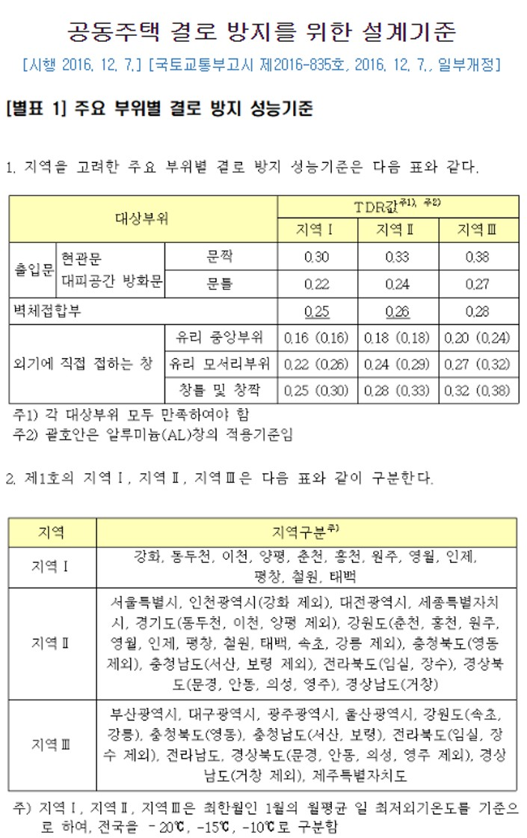
※ 현장 특이사항 (입찰 간 참고사항)
 | 1. 견적 참조
 |  | 1) 현장설명서(특약사항) 및 관련도서는 B2B에 등재된 파일을 참조
 |  | (1) 관련도면 등재위치 : 빅하드(https://bighard.co.kr/)
 |  | - ID : / PW :
 |  | 2) 공동주택 결로방지 성능평가 결과표에 만족하는 의뢰시험실시 및 시험성적서 제출 | 최신기준 확인 필요
 |  | (1) PL창호에 유리설치 후 시험의뢰 실시
 |  | (2) TDR값 : (PVC 창호) 유리중앙<0.20, 유리모서리<0.27, 창틀 및 창짝<0.32 만족
 |  | (2) TDR값 : (알루미늄 창호) 유리중앙<0.18, 유리모서리<0.29, 창틀 및 창짝<0.33 만족

